esercizi
ESERCIZI ARIA UMIDA SI

Trovare tutte le caratteristiche igrometriche dell'aria alla T 20°C con UR 50%

Calcolare l'entalpia di 1 Kg di aria a 20°C e x=10 g/kg (assumere h=0 a 0°C)
T | 20.00 | °C
x | 0.01 | Kgv/Kg a.s
cp aria | 1.006 | KJ/kg K | calore specifico aria a p cost
r latente | 2495 | KJ / Kg | calore latente di vaporizzazione
cp vap | 1.93 | Kj / Kg k | calore specifico del vapore p cost

Qs | 20.12 | KJ | sensibile
Ql | 25.33 | Kj | latente | la quota (cp_vap *DT) |  | 0.39 | è trascurabile
Qtot | 45.45 | Kj | 10.86 | Kcal
Dal diagramma psicrometrico |  |  | 10.85 | Kcal

Serbatoio chiuso contiene 100 Kg aria secca e 1 Kg di vapore alla patm.
La temperatura interna è di 25°C mentre all'esterno T=10°C
Trovare tutte le caratteristiche dell'aria interna su diagramma psi.
Cosa succede sulla parete esterna del serbatoio?

Si trova umidita specifica x |  |  | 10 | g/Kg as
Nota T e x dal diagramma si ricavano le altre grandezze.
Le pareti si trovano a una T< Trugiada di 14° quindi si ha formazione di condensa.

Trovare le condizioni di aria ottenuta miscelando le seguenti portate
A | 4000 m3/h | 25 °C | 50%
B | 2000 m3/h | 35°C | 70%

Trovare le condizioni di aria ottenuta miscelando le seguenti portate
A | 4000 m3/h | 20 °C | 50%
B | 2000 m3/h | 5°C | 70%

Una massa di 100 Kg as contenente 1Kg di vapore deve essere scaldata da 10 a 40°C a x costante.
Trovare il calore necessario
m aria | 100 | Kg | salto T | 30 | °C
m vap | 1000 | g
cp aria | 1.006 | Kj/kg k
x | 10 | g/Kg as
Qs | 3018 | KJ

Sul diagramma si traccia retta passante per condzioni ambiente e si trova il Dh

Una massa di 100 Kg as contenente 1Kg di vapore a 40°C riceve 9 g/Kg as di vapore a T costante.
Trovare il calore assorbito dall'aria
m aria | 100 | Kg | r vap | 2490.00 | Kj / Kg
m vap | 1000 | g |  | calore latente vaporizz.
cp aria | 1.006 | Kj/kg k
x iniziale | 10 | g/Kg as
Dx | 9 | g/Kg as

x finale | 19 | g/Kg as
Ql | 2241 | KJ | NB: Dx in Kg / Kg as

Sul diagramma si traccia retta verticale passante per condizioni iniziali e si trova punto finale

Calcolare la potenza che una caldaia deve fornire a 3000 m3/h per portarla da A B a x costante
Valutare il costo termico giornaliero
portata V | 3000 | m3/h
A | T | 15 | UR | 90
B | T | 40 | UR | 22
cp aria | 1.006 | Kj/kg k
densita | 1.2 | Kh/m3

m | 3600 | kg/h | 1 | Kg/s
Q | 25.15 | Kw | potenza della caldaia
Energia | 603.6 | Kwh
Costo | 60.36 | € | costo costo termico 0,1 €/Kwh

Sul diagramma psi si traccia retta orizzontale e si legge il Dh. La potenza sara m x Dh

Una batteria fredda ha una T in = 10°C e una Tout = 15°C. Trovare la T batteria
Tin | 10 | °C
Tout | 15 | °C

Tbatt | 13.5 | °C

Una portata di 1000 m3/h di aria viene raffreddata da A a B. Trovare la potenza frigo e l'acqua condensata.
portata V | 1000 | m3/h
A | 35 | °C | 50 | UR
B | 25 | °C | 90 | UR
densita | 1.2 | Kg/m3

Si traccia retta orizzontale su diagramma psi. Si trova il Dh dal diagramma
Dh | 10.9 | Kj
m | 1200.0 | Kg/h | 0.33 | Kg/s
Potenza | 3.63 | Kw

Il punto B ha una T> T rugiada quindi non condensa acqua

Una portata di 1000 m3/h di aria A viene raffreddata tramite una batteria fredda con BPF=0,04
Trovare le condizioni dell'aria all'uscita della batteria fredda. La potenza frigo e l'acqua condensata.
La portata di acqua fredda nella batteria
portata V | 1000 | m3/h
A | 35 | °C | 50 | UR
Tin batt | 7 | °C | BPF | 0.04 | -4%
Tout batt | 12 | °C

T batt | 10.5 | °C
portata bp | 40 | m3/h | 0.01333333333 | Kg/s
portata raff | 960 | m3/h | 0.32 | Kg/s

Sul diagramma psicrometrico si traccia retta che passa per A e il punto B della batteria fredda
individuato sulla curva di saturazione (UR 100%) allla Tbatteria
Si trova il punto di miscelazione M sulla retta note le due portate in condizioni A e B

Si trova la variazione di x fra A e M |  |  | 10 | g/Kg as
Si trova la variazione di h fra A e M |  |  | 49.0 | Kj

L'acqua condensata sarà quindi |  |  | 11.52 | kg/h | 11.52 | kg/h
La potenza frigorifera |  |  | 15.67 | Kw

Portata acqua batteria |  | 0.75 | Kg/s

Si vuole umidificare una portata di aria tramite un umidificatore ad acqua nebulizzata con eff 80%
Trovare la portata di acqua da nebulizzare.
portata V | 1000 | m3/h
A | 20 | °C | 40 | UR
efficienza | 0.08

La trasformazione è isoentapica.
Si traccia la retta passante per A sul diagramma psi fino alla curva sat. In S
Si trova il punto uscita aria B dall' umidificatore che si trova alla distanza pari a 80% di AS
Dal diagramma si trova variazione umidità specifica tra A e B
Dx | 2.5 | g/Kg as
m aria | 0.33 | Kg/s
La portata di acqua assorbita dall'aria è quindi
m H2O | 0.0008333333333 | Kg/s | 3 | Kg/h

Si vuole umidificare con 13 Kg/h di vapore saturo a 100°C una portata di aria
Trovare le condizioni aria all'uscita dell'umidificatore
portata aria | 2000 | m3/h
A | 25 | °C | 30 | UR
portata vap. | 13 | Kg/h

Il vapore ha una entalpia |  | 2688 | KJ/kg | 2.69 | KJ/g
La massa di vapore fornisce all'aria con ISOTERMA una energia pari a
m vap | 0.003611111111 | Kg/s
Hv | 9.71 | Kw | 8346 | Kcal/h

La portata di aria è
m aria | 0.67 | Kg/s
Quindi l'aria riceve una energia dal vapore pari a
Dh aria | 14.56 | KJ/ Kg | 3.48 | Kcal / Kg
Noto il delta h si traccia sul diagramma psicrometrico la retta isoterma passante per A fino ad arrivare al punto B
B | 25°C | UR 67 %

Oppure si ricava umidita specifica finale nota quella di A |  |  |  |  | 6 | g/Kg as
Ogni Kg di aria riceve una quantità di vapore |  |  |  | 5.42 | g / Kg as
x di B | 11.42 | g/ Kg as
Dal valore xB si traccia orizzontale su diagramma psi fino a trovare il punto B

Si vuole umidificare con vapore saturo a 100°C una portata di aria fino a portarla alle condizioni B
Trovare la porta di vapore da fornire all'umidificatore
portata aria | 2000 | m3/h
A | 25 | °C | 30 | UR
B | 25 | °C | 67 | UR

Sul diagramma psi si trovano i punti A e B e ricava la variazione x
...
 | 0.83
...
 | -10 | Kw | NB: inverno
 | 2 | Kw

 | 1.25
...
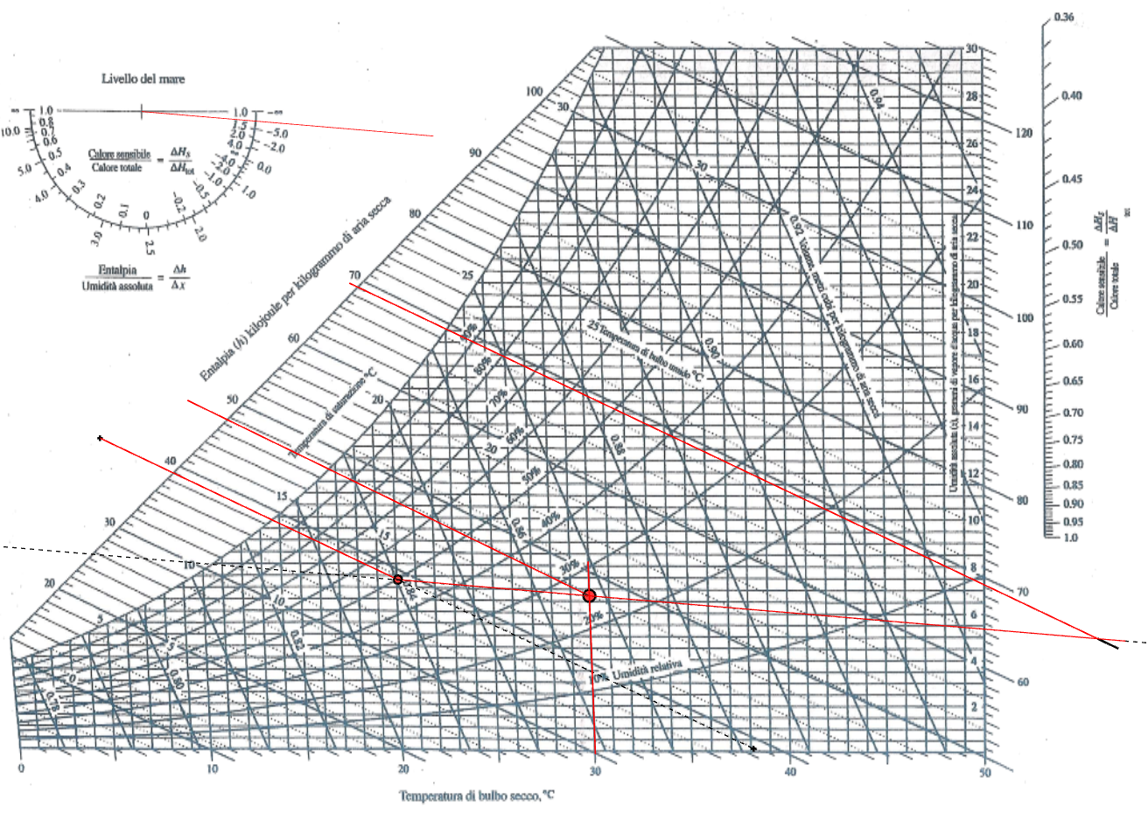
...
 | -10 | Kw | NB: inverno
 | 80 | w
 | 100 | g/h | 0.000028 | Kg/s
 | 25
 | 20 | °C | 50 | % UR
 | 7 | l/s

 | 2 | Kw
 |  | 2533.6 | KJ/kg | 2.53 | KJ/g
 | 70.38 | w
 | 1.76 | Kw

 | 1.28
 | 175 | l/s | 0.21 | Kg/s | 756 | Kg/h
 | 630 | m3/h

 | -6.24 | Kw | m * Dh | --> | Dh | 29.7 | KJ
...
 | 9 | KJ/ kg as
 | 0.69 | Kg/s | 2080 | m3/h
...
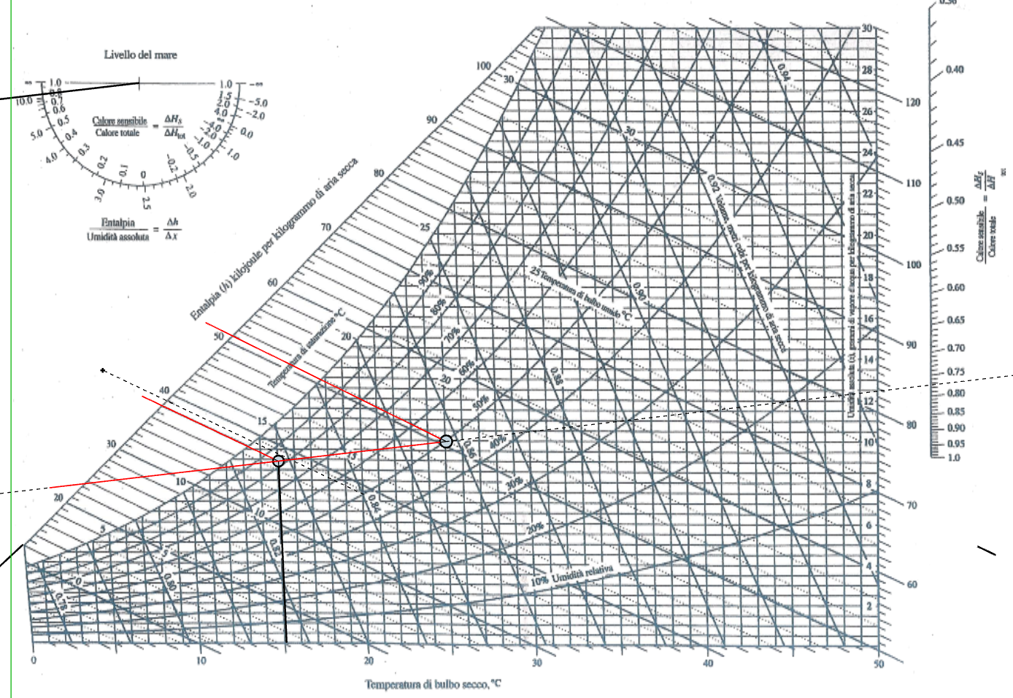
 | 6 | Kw | NB: estate
 | 60 | w
 | 100 | g/h | 0.000028 | Kg/s
 | 25
 | 25 | °C | 50 | % UR
 | 7 | l/s

 | 1.5 | Kw
 |  | 2533.6 | KJ/kg | 2.53 | KJ/g
 | 70.38 | w
 | 1.76 | Kw

 | 0.81
 | 175 | l/s | 0.21 | Kg/s | 756 | Kg/h

 | 9.26 | Kw | = m * Dh | --> | Dh | 44.1 | KJ
...
 | 13 | KJ/ kg as
 | 0.71 | Kg/s | 2137 | m3/h
...
 | 250 | m3/h | 0.083 | Kg/s
 | 4 | °C | 80 | UR | 0.8
 | 40 | °C |  |  | grado igrometrico
...

diagramma
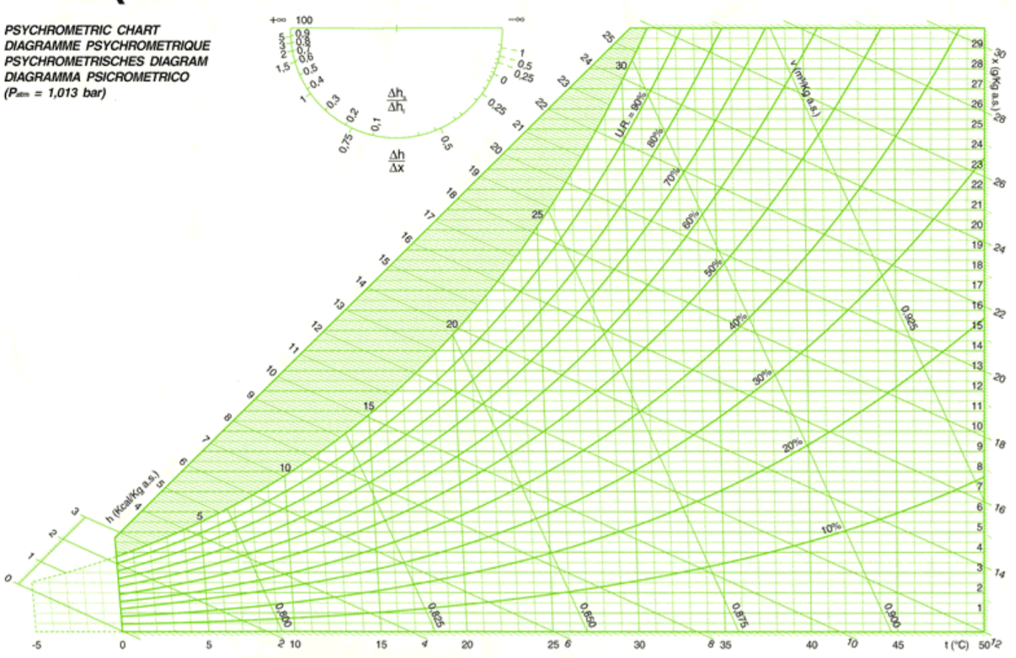

climatizzatore
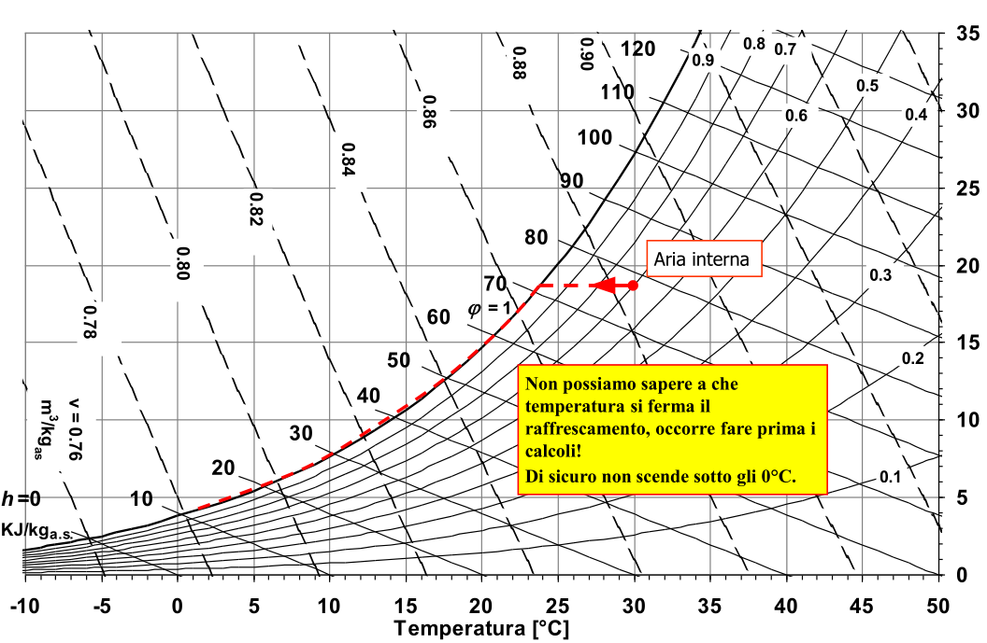
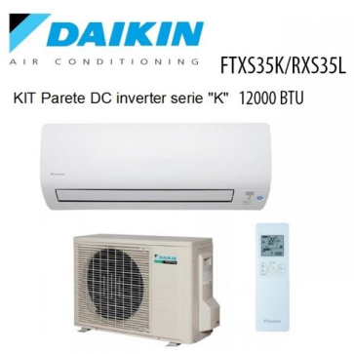
Un condizionatore tipo split interno ha una potenza frigo di 12000 BTU/h.
L'aria interna trattata si trova in condizioni I.
Alla massima potenza la portata aspirata è di 11 m3/h.
Trovare il tipo di trasfomazione, la pv imm, la x imm, himm, hi, xi
la Timm e il volume di acqua condensato

portata aria | 11 | m3/min | 0.220 | Kg/s
A | 30 | °C | 70 | UR
potenza | -12000 | btu/h | -4082 | w | -4.08 | Kw

Sicuramente si tratta di un raffreddamento ma a priori non è possibile dire
se c'è o meno condensazione del vapore nell'aria
Anche il diagramma psi non è di utilità perché non si sa nulla dell'uscita.

 |  | 4240 | Pa
 |  | 2968 | Pa

 |  | 0.0188 | Kg v / Kg as | 18.8 | g v / Kg as
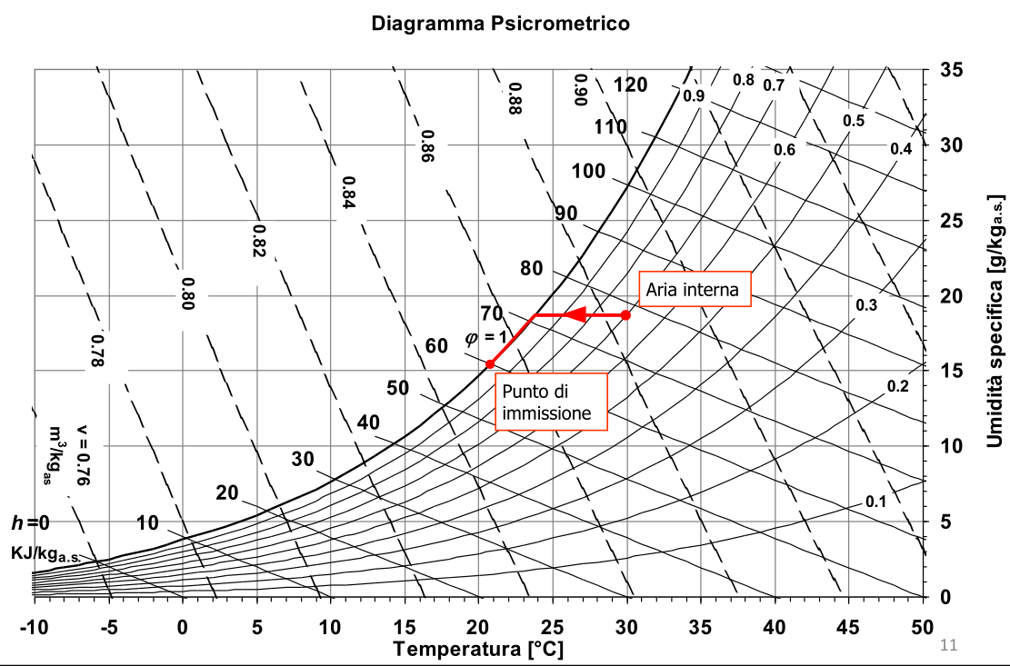
...
 |  |  | KJ/Kg as
...
 |  |  | 59.55 | KJ/Kg as | NB: Q è negativo (estratto dall'aria)
...
 |  |  | 21 | °C
...
 |  |  |  |  | 15.5 | gv / Kg as

 |  |  |  |  | -0.000726 | Kg/s | -2.61 | l/h
 |  |  | x va messa in Kg v / K as

aereotermo
...
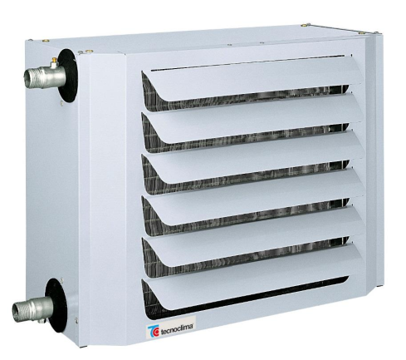
...
250 | m3/h | 0.083 | Kg/s
4 | °C | 80 | UR | 0.8
40 | °C |  |  | grado igrometrico
...
 | 0.004015892724 | Kg v / Kg as | 4.015892724 | g / Kg
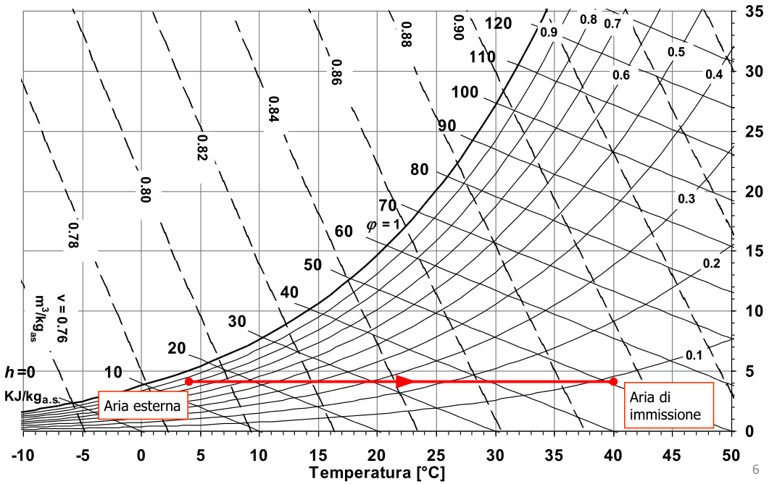
...
 |  | 14.07 | KJ / kg as
 |  | 50.34 | KJ / kg as
...
3.02 | Kw
...
3 | Kw | perché c'è solo calore sensibile

BF batteria
Determinazione del fattore di by-pass di una batteria alettata
Il fattore di by-pass di una batteria alettata dipende dalla geometria della batteria e dalla velocità dell’aria trattata.
I parametri geometrici da cui il bpf dipende sono:

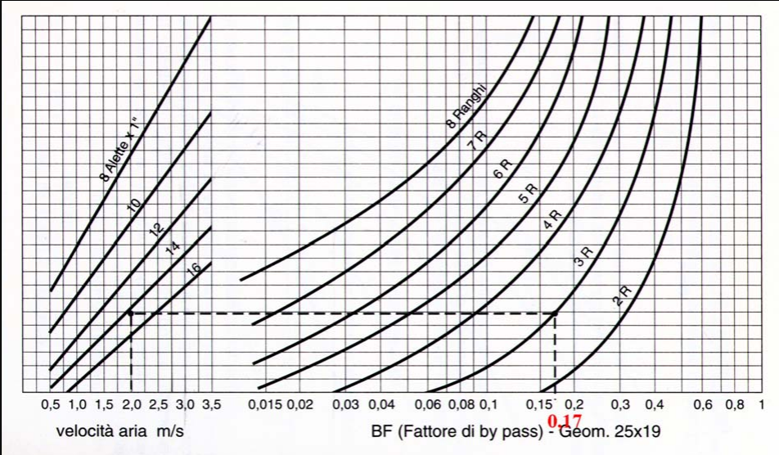
Passo trasversale St (è la distanza tra due tubi adiacenti di uno stesso rango)
Passo longitudinale Sl (è la distanza tra due ranghi adiacenti)
Numero di alette per pollice
Numero di ranghi

St | 25 | mm
Sl | 19 | mm
vel. Aria | 2 | m/s
n° alette | 14 | al pollice
n° ranghi | 3

Si entra con la velocità aria in verticale fino
a intersecare la retta con 14 alette / pollice.
Si traccia la retta orizzontale fino a intersecare
la curva dei 3 ranghi e si scende in verticale
sull'asse x dove si trova il fattore BF

BF | 0.17

umidificatore
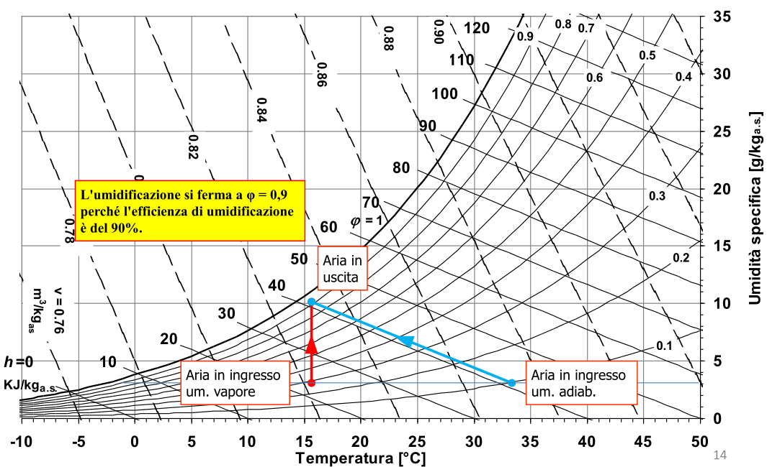
Un umidifcatore ad acqua deve fornire all'aria 10 gv/ kg con efficienza 90%.
L'aria in ingresso all'umidifcatore ha una umidita specifica di 3 gv/Kg.
umidità x1 = | 3 | 0.003 | Kg v / Kas

Umidificazione con acqua
Trattasi di una trasformazione adiabatica (isoentalpica)
Essendo efficienza 90% aria in uscita l'aria avrà UR 90%.
Non abbiamo dati a sufficienza per tracciare la retta
della trasformazione sul diagramma psicrometrico.
Uscita ha noto | UR2 | 90 | 0.9
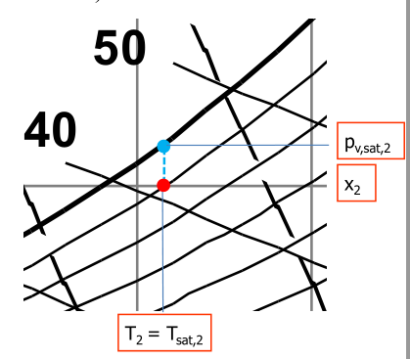
 | x2 | 10 | 0.001

La T2 è uguale alla T di saturazione alla pv sat2 (punto blu)
 |  | 1781 | Pa

 |  | 15.7 | °C

L'entalpia posseduta dall'aria in uscita h2
 |  | 41.0 | KJ / Kgas
...

